Лист1
Вид работ | СДО | ПТО | Ед. изм. | Объем | Примечание
1) Измерение габаритов фундаментов несущих колонн и оценка их состояния в вскрытых шурфах – 12 фундаментов, включая вскрытие и восстановление полов с армированием, вывоз строительного мусора с утилизацией (93,6м2/40м3);
Резка шва в полах цементных | (глубина реза?) в расценке 230 мм | 200+ | м.п. | 132 | 2,9*2+2,6*2 х 12
Разбивка фундамента пола вручную отбойными молотками | (марка бетона?), чем выше марка, тем дороже…напр. 250…(но необх. доказать обследованием) | В25 (М350) | м3 | 34.272 | ((2,9*2,6)-(0,8*0,5))*12*0,4
Вырезка арматуры пола d12, шаг 200 | ("сидит" в расценке на разборку ж/б конструкций) | - | м.п. | 330 | 2,9/0,2+26/0,2 х 12
Разработка грунта вручную |  |  | м3 | 51.408 | ((2,9*2,6)-(0,8*0,5))*12*0,6 | не знаю глубину
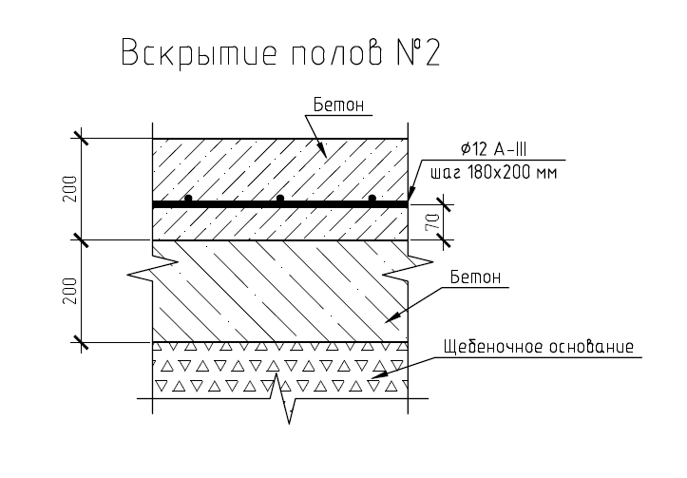
Снятие гидроизоляции, толщиной ____ мм с фундаментов | (какой материал снимаем-? (гидроизоляция обмазочная была или оклеечная-?), толщиной ____ мм с фундаментов (какая толщина,вес-? (чтобы перевести в м3/т, для утилизации)) | какая дороже, пусть будет обмазочная 2слоя | м2 | 31.2 | (0,8*2+0,5*2)*1 х 12шт | х/з их строение есть ли подошва, взято по периметру верхней части
Обследование фундаментов | в накладных | -
Восстановление гидроизоляции фундаментов | (оклеечная или обмазочная , материал?) | обмазочная 2слоя | м2 | 62.4 | 2 слоя
Засыпка песком с трамбовкой |  |  | м3 | 47.124 | ((2,9*2,6)-(0,8*0,5))*12*0,55
Устройство бетонной подготовки | (марка-?, 7,5?) | да | м3 | 4.284 | ((2,9*2,6)-(0,8*0,5))*12*0,05
Устройство армокаркаса сварного | (диаметр, марка (Сетка сварная из арматурной проволоки без покрытия, диаметр проволоки 4,0 мм, размер ячейки 100х100 мм-?), вес, м2-?) | диам 12, шаг 180-200, см. рис. справа | м.п. | 330
Заливка бетона пола | (марка, толщина (100мм-?) ?), объем в м2-? | В25, 200мм + 200мм, см. рис. Справа | м3 | 34.272 | ((2,9*2,6)-(0,8*0,5))*12*0,4
2) Отбор и анализ проб грунта из-под подошвы фундаментов с целью определения их физикомеханических характеристик – 12 проб; земляные работы по выборке грунта, обратная засыпка с уплотнением 12* 12м3
Разобрали до подошвы фундамента в п.1
Разработка грунта 12м3 | в 51,408 м3 нет этого объема-? Не идет задвоение-? | нет, докопались до фундамента, откапываем чтобы осмотреть подошву | м3 | 12
Обследование
Засыпка песком с трамбовкой | в 47,124 м3 нет этого объема-? Не идет задвоение-? | нет, не задвоение | м3 | 12
3) Вскрытие защитного слоя бетона колонн в подкрановой и надкрановой частях с целью определения их армирования – 12 колонн; вырезка образцов из элементов конструкций, восстановление
Работы на высоте выше 12 метров, аренда пеканиски | гидравлич подъемник-? | или гидравлический или телескопический или коленчатый что дороже | смен | 2
Резка шва | ? М реза, глубина | 5 см примерно (0,7+0,7)*12*2 |  | 33.6
Разбиква бетона вручную | марка? | В25 | м3 | 0.192
Обследование | в накладных | -
Покрытие сломанных мест бетоноконтактом | огрунтовка-? | да | м2 | 14.4
Бетонирование сломанных участков | заделка трещин-? Бетон или цем раствор, марка-? | то что дороже | м3 | 0.192 | 0,2х0,2х0,2 х 12колонн х 2участка (подкран, надкран)
7) Вскрытие конструкции кровли (для дальнейшего сбора нагрузок на элементы каркаса) – 3 вскрытия +восстановление;
Вырезка кровельного покрытия рулонного, залитого битумом, толщина слоев не менее 3х, (1м х 1м)-3шт | толщиной ____ мм (какая толщина,вес,площадь-? (чтобы перевести в м3/т, для утилизации)) | 3м2, 4,2мм-слой, 3 слоя, 5кг/1м2 | м2 | 3
Демонтаж стяжки бетонной слоем 50мм (1м х 1м)-3шт |  |  | м3 | 0.15
Демонтаж керамзитной засыпки 100мм (1м х 1м)-3шт |  |  | м3 | 0.3
Восстановление керамзитной засыпки 100мм (1м х 1м)-3шт | марка, фракция-? | пусть будет керамзит 5-10 | м3 | 0.3
Восстановление стяжки бетонной слоем 50мм (1м х 1м)-3шт | марка, цем раствор М100-? Без армирования-? | м100 без армирования | м2/м3 | 3/0,15
Восстановление рулонного покрытия с нахлестом (1,5м х 1,5м)-3шт | материал-? В 2 слоя-? | Рулонная гидроизоляция Технониколь для плоской кровли в 2слоя | м2 | 6.75

